F1
FICHE DE RECETTE

Salade de chou blanc et carottes

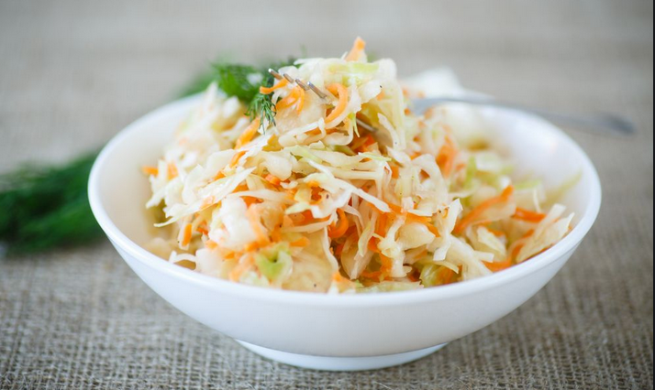
Type de recette
Nombre de portions
Temps de préparation
Temps de cuisson
Temps de refroidissement
Coût matières total (HT) : | 1.60 €
Coefficient multiplicateur :
Prix / Portion (HT) : | 0.2600 €

INGRÉDIENTS

PRODUIT | UNITÉ | QUANTITÉ | PUHT | PTHT
CHOU-BLANC | KG | 0.2 |  | 0.51
CAROTTES | KG | 0.2 |  | 0.22

VINAIGRE DE CIDRE | ML | 12 |  | 0.05
MAYONNAISE | GR | 50 |  | 0.28
FROMAGE BLANC | GR | 50 |  | 0.30
CIBOULETTE | GR | 10 |  | 0.24
SEL
POIVRE
SUCRE | CàC | 1

TOTAL |  |  |  | 1.60 €

DESCRIPTION DE LA RECETTE

1) Couper et laver le chou-blanc en 4 et le couper en fines lanières à la mandoline. 2) Eplucher et râper les carottes. 3) Mélanger tous les ingrédients de la vinaigrette. 4) Mélanger les légumes rapés et la vinaigrette.

